1
Присвойте(переименовать) листу 1 свою фамилию
Создайте и заполните такую таблицу
Заполните столбец "Стоимость"
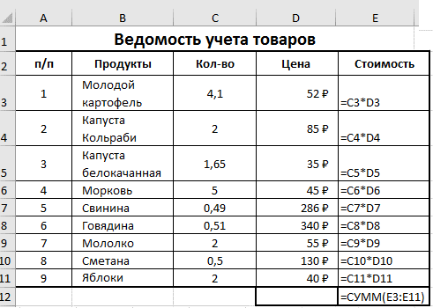

3
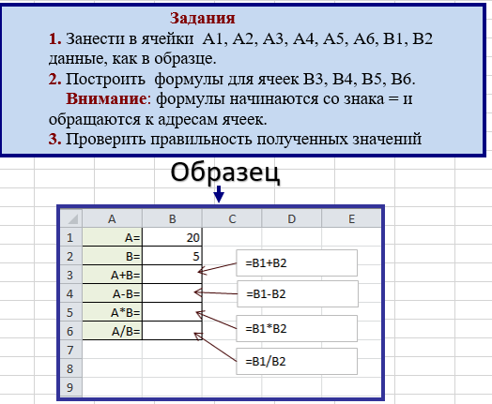

4
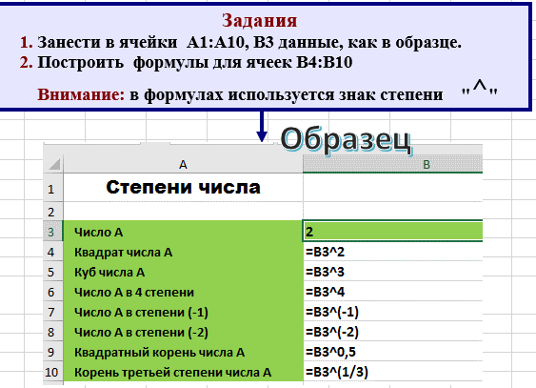
Степени числа

Число А | 2
Квадрат числа А
Куб числа А
Число А в 4 степени
Число А в степени (-1)
Число А в степени (-2)
Квадратный корень числа А
Корень третьей степени числа А

5
Прямоугольный треугольник

Задания
1. Занести в ячейки данные, как в образце.
2. Построить формулы для вычисления гипотенузы прямоугольного треугольника, периметра и площади.
Катет А=
Катет В=
гипотенуза С=
периметр Р=
площадь S=

6
Окружность, круг

Задания
1. Занести в ячейки данные, как в образце.
2. Самостоятельно построить формулы для вычисления длины окружности и площади круга
Радиус R
Число ПИ
Длина окружности С
Площадь круга S

7
Задания
1. Для ячеек А2:А20 построить диапазон чисел
1 3 5 7 ....
2. Для ячеек В2:В20 построить диапазон чисел
2 4 6 8 ....
3. В столбце С необходимо вычислить сумму чисел, которые хранятся в столбцах А и В. Для этого в ячейку С2 занести формулу =А2+В2 , а затем заполнить ее вниз до ячейки С21, используя черный плюс в нижнем правом углу:
=А3+В3
=А4+В4
.........
Внимание: при заполнении формулы вниз увеличивается номер строки
4. Аналогично вычислить значения остальных столбцов
Заполнить диапазон А2:А20 последователь-ностью чисел 1 3 5 .. | Заполнить диапазон В2:В20 последователь-ностью чисел 2 4 6 … | вычислить А+В | вычислить А*В | вычислить А2 | вычислить А3 - 7*В2 | вычислить

8
Задание
Рассчитать стоимость разговоров по телефону Подсчитать общую стоимость всех разговоров.
№ | Фамилия | Стоимость 1 минуты | Количество минут | Стоимость разговора | Общая стоимость всех разговоров (указать в ячейке К1)
1 | Белкин | 1.5р. | 9
2 | Заморов | 4.5р. | 12
3 | Дудкин | 4.9р. | 6
4 | Лопухов | 2.0р. | 12
5 | Носов | 3.1р. | 7
6 | Горлов | 2.6р. | 3
7 | Ротов | 3.5р. | 1
8 | Барин | 3.4р. | 1
9 | Веревкин | 4.2р. | 10
10 | Дубинин | 2.9р. | 10
11 | Лысый | 4.4р. | 13
12 | Полный | 1.4р. | 12
13 | Высокий | 4.7р. | 4
14 | Низкий | 3.5р. | 12
15 | Глухов | 1.0р. | 7
16 | Гоноболев | 4.3р. | 13
17 | Лахмыткин | 5.0р. | 9
18 | Мельников | 2.5р. | 1
19 | Чеков | 1.8р. | 12
20 | Костюшин | 1.0р. | 13
21 | Неволайнен | 2.2р. | 4
22 | Горшкалев | 2.8р. | 8
23 | Еремеев | 2.2р. | 8
24 | Лупин | 2.3р. | 10
25 | Солонинкин | 1.5р. | 2
26 | Бондарев | 1.5р. | 9
27 | Клевин | 4.3р. | 13
28 | Мазиков | 1.1р. | 3
29 | Володин | 2.8р. | 2
30 | Седов | 4.9р. | 8
31 | Мигунов | 3.1р. | 8
32 | Холопцев | 4.1р. | 6
33 | Балагурин | 4.9р. | 8
34 | Соколовский | 3.0р. | 3
35 | Здоров | 2.0р. | 4
36 | Балагурин | 2.5р. | 9
37 | Юнин | 2.3р. | 13
38 | Пахомов | 1.3р. | 13
39 | Мальцев | 1.2р. | 13
40 | Баяндурян | 1.1р. | 4
41 | Тильтевский | 3.7р. | 5
42 | Егоров | 4.5р. | 9
43 | Гоголев | 3.5р. | 5
44 | Яковлев | 4.8р. | 4
45 | Драц | 4.0р. | 3
46 | Сидоров | 3.4р. | 1
47 | Дмитриев | 3.6р. | 5
48 | Жигальский | 2.9р. | 7
49 | Ракса | 1.7р. | 12
50 | Серебренников | 3.6р. | 8

9
Задания
1. Занести в ячейки данные, как в образце.
2. Самостоятельно построить формулы для вычисления длины окружности и площади круга
 | -30.895 | 30.704 | 45.434 | -36.237 | -2.227 | -6.778
 | -254.934 | 40.938 | 60.578 | 31.948 | 61.242 | 71.228
 | -478.973 | 51.173 | 75.723 | 100.133 | 124.711 | 149.233
 | -703.012 | 61.408 | 90.867 | 168.319 | 188.18 | 227.238
 | 20.914 | 70.376 | 104.071 | -100 | -18.752 | -32.61
 | -198.015 | 79.541 | 117.52 | -31.815 | 43.627 | 44.143
 | -133.493 | 88.586 | 130.729 | -64.581 | 25.053 | 19.706
 | -68.026 | 97.488 | 143.652 | -97.346 | 6.25 | -5.018
 | -1.422 | 106.218 | 156.231 | -130.112 | -12.828 | -30.086
 | 66.543 | 114.741 | 168.397 | -162.878 | -32.236 | -55.567

Сумма всех чисел (Ответ записать в ячейку В14)
Среднее значение всех чисел (Ответ записать в ячейку В15)
Максимум среди всех чисел (Ответ записать в В16)
Минимум среди всех чисел (Ответ записать в В17)

